Feuil1
FICHE TECHNIQUE PRODUIT

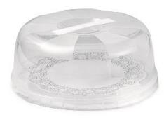
Nom Commercial | 000161
Description | Presentoir Gateaux
Pays D'Origine | Italie
EAN | 8001136002694

Information Techique

Composition | Matière : Polypropylène (PP)
Dimensions | dia.28 cm H.11 cm
Poids article Net | 0,400 kgs
Poids article Brut | 0,400 kgs
Poids paquet net | 1,60 kgs
Poids paquet Brut | 1,62 kgs
Poids du film | 2GR

